各シートの使い方
各シートの使い方 | ①対象製品リスト | ②ガラス中央部の熱貫流率 | ③補助額を調べる

①対象製品リスト

各対象製品の性能区分およびグレードとそれぞれのガラス仕様の要件を確認できる一覧です。
各列でフィルター機能を利用することで必要な情報のみを抽出できます。

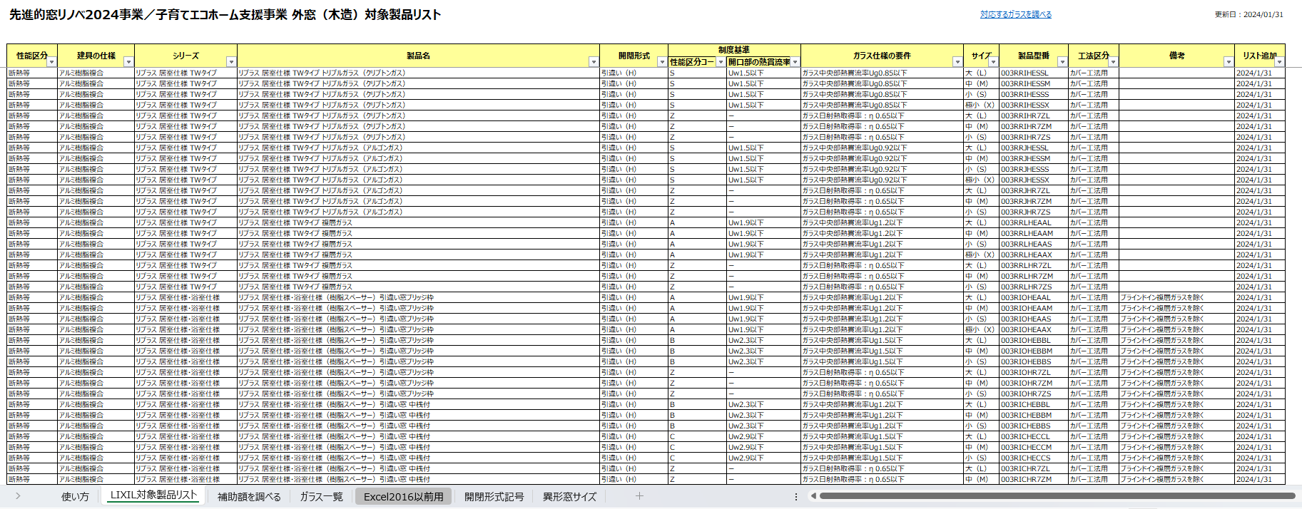
各列のフィルターで必要な情報だけを抽出

②ガラス中央部の熱貫流率

このシートではLIXIL製ガラスのガラス中央部の熱貫流率を調べることができます。
各性能値は自己適合宣言書の付属書に記載の性能値に基づいて記載しております。
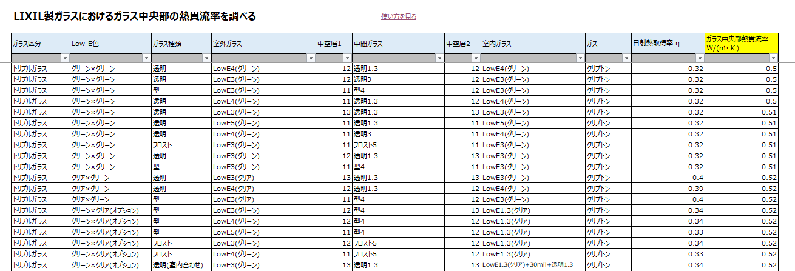

各列のフィルターで必要な情報だけを抽出

例：複層ガラス、Low-E3（グリーン)、中空層12、透明3でフィルターをかけた場合

③補助額を調べる
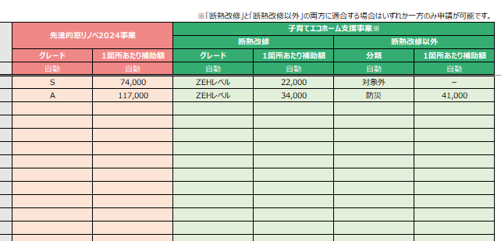
①地域と建て方を選択
②性能区分、シリーズ、製品名、
開閉形式、ガラス仕様、製品サイズ（mm）を入力
③各補助事業ことのグレードと1箇所あたりの補助額を確認できます
このシートでは製品仕様と寸法情報を入力することで各補助事業におけるグレードと1箇所あたりの補助額が確認できます。

